Transporte ítem 2.1 Lab24x7
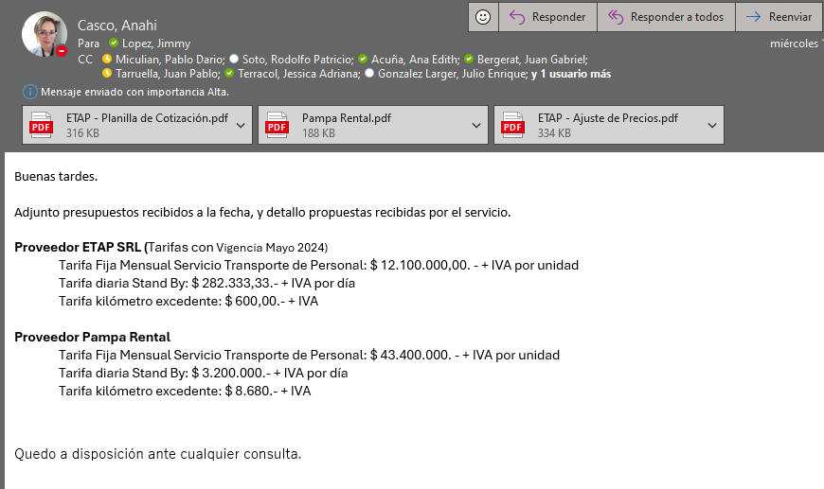
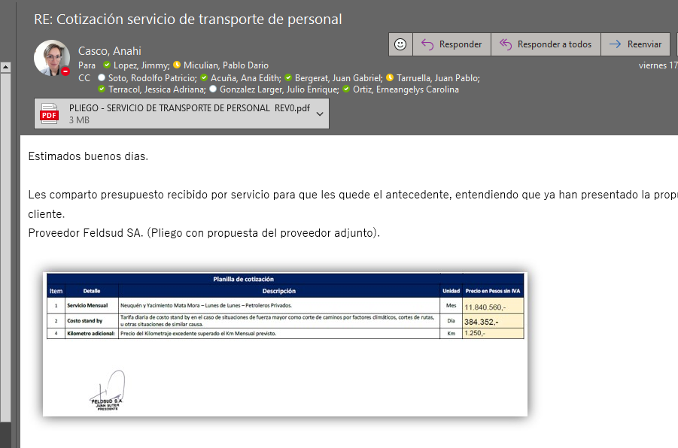
TC | 886.5

Tarifa | May-24 | Costo a sacar [ARS] | Mark Up = 1.40 | Cotización transporte [ARS/mes] | Adicional Transporte[ARS/mes] | Adicional Horas de Viaje [ARS/mes]
 |  |  | Tarifa a sacar [ARS]
2.1 Lab 24 x 7 | 31,049,382 | 2,898,412 | 4,057,776 | 17,852,000 | 13,794,224 | 912,000 |  | Tener en cuenta que libera a los operadores
 |  |  | menor costo transporte | mayor costo transporte | Diferencia x Tte | adicional por Hs viaje

 |  | 9% | 13.1% |  | Disponibilidad en campo [hs] | Esquema actual | 18
 |  |  |  |  |  | Nuevo esquema | 24
 |  |  |  |  | Variación |  | 33%
 |  | 45012962.163

